Para imprimir
FOLHA DE PAGAMENTO (4) - INSS E IRRF com V.Transporte e Sindical

CALCULOS DE INSS e IRRF
Funcionários | Nº Sal. | Nº Hr Extra | Nº Filhos | Nível | DADOS | Sal. Base | Valor de Dep. | Sal. Bruto | INSS | Vale Transp. | Base IRRF | IRRF | Contrib. Sindical | Sal. Líquido
Nerivalther | 2.3 | 27 | 2 | 2
Mirella | 3 | 20 | 1 | 2
Jasmim | 1.7 | 25 | 0 | 1
Mônica | 1.3 | 19 | 7 | 3
Eduardo | 3 | 21 | 2 | 0
Carlos | 2.45 | 32 | 1 | 3
Ana Carolina | 1.25 | 28 | 1 | 1
Felipe | 4 | 23 | 2 | 2
Ignácio | 2.7 | 30 | 1 | 1 |  | Sal. Mín*Nº Sal. | 189,59*Nº Filhos | Sal. Base+V. Dependente |  | Sal. Base * 6% | Sal. Bruto - Despesas |  | Sal. Bruto/30 | Sal. Bruto -Despesas
 |  |  |  |  |  |  | SE(S. Bruto<=1100;S. Bruto*7,5%;SE(S. Bruto<=2203,48;S. Bruto*9%;SE(S. Bruto<=3305,22;S. Bruto*12%;SE(S. Bruto<=6433,57;S. Bruto*14%;751,97))))
Filhos |  | Tabela INSS
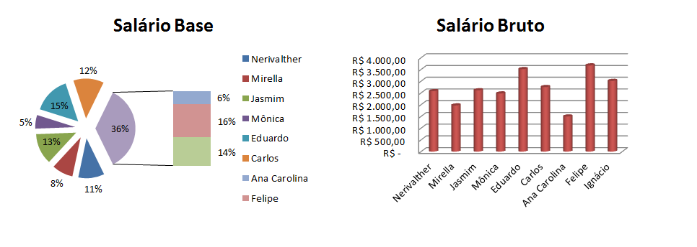
Valor para Calculo |  | Faixa Salarial e Alíquotas (%) |  |  |  |  |  | SE(B. IRRF<=2826,65;"0";SE(B. IRRF<=3751,05;B. IRRF*15%-354,80;SE(B. IRRF<=4664,68;B. IRRF*22,5%-636,13;SE(B. IRRF>4664,68;B. IRRF*27,5%-869,36))))
R$ 189.59 |  | Até 1.100,00 |  |  | 7.5%
 |  | de R$ 1.100,01 até R$ 2.203,48 |  |  | 9.0%
 |  | de R$ 2.203,49 até R$ 3.305,22 |  |  | 12.0%
 |  | de R$ 3.305,23 até R$ 6.433,57 |  |  | 14.0%
 |  | Teto = (751,97)

TABELA DE CALCULO IRRF
Salários |  |  | % | Dedução
R$ 2.826,66 à R$ 3.751,05 |  |  | 15% | R$ 354.80
R$ 3.751,06 à R$ 4.664,68 |  |  | 22.50% | R$ 636.13
Acima de R$ 4.664,69 |  |  | 27.5% | R$ 869.36

 |  |  |  |  |  |  |  | Configurar Página

Internet: Digite link responda as perguntas |  |  |  |  |  | https://forms.gle/LJpdAy3PqgvxZMKH7

Teste
FOLHA DE PAGAMENTO (4) - INSS E IRRF com V.Transporte e Sindical
 |  |  |  |  |  |  |  |  |  |  |  |  |  |  | SE(S. Bruto<=1100;82,50;SE(S. Bruto<=1101,74;132,20;SE(S. Bruto<=1103,48;99,31;se(S.Bruto<=3128,35;437,96;751,97))))
CALCULOS DE INSS e IRRF
Funcionários | Nº Sal. | Nº Hr Extra | Nº Filhos | Nível | DADOS | Sal. Base | Valor de Dep. | Sal. Bruto | INSS | Vale Transp. | Base IRRF | IRRF | Contrib. Sindical | Sal. Líquido | [
Nerivalther | 2.3 | 27 | 2 | 2 |  | R$ 2,530.00 |  |  | R$ 132.21
Mirella | 3 | 20 | 1 | 2 |  | R$ 3,300.00 |  |  | R$ 751.97
Jasmim | 1.7 | 25 | 0 | 1 |  | R$ 1,870.00 |  |  | R$ 437.96
Mônica | 1.3 | 19 | 7 | 3 |  | R$ 1,430.00 |  |  | R$ 437.96 |  |  |  |  |  | R$ 902.10
Eduardo | 3 | 21 | 2 | 0 |  | R$ 3,300.00 |  |  | R$ 751.97
Carlos | 2.45 | 32 | 1 | 3 |  | R$ 2,695.00 |  |  | R$ 437.96 |  |  |  |  |  |  | R$ 753.40
Ana Carolina | 1.25 | 28 | 1 | 1 |  | R$ 1,375.00 |  |  | R$ 437.96
Felipe | 4 | 23 | 2 | 2 |  | R$ 4,400.00 |  |  | R$ 751.97
Ignácio | 2.7 | 30 | 1 | 1 |  | Sal. Mín*Nº Sal. | 189,59*Nº Filhos | Sal. Base+V. Dependente |  | Sal. Base * 6% | Sal. Bruto - Despesas |  | Sal. Bruto/30 | Sal. Bruto -Despesas
ERRADO!!!
 |  |  |  |  |  |  | SE(S. Bruto<=1100;1100*7,5%;SE(S. Bruto<=2203,48;1103,48*9%;SE(S. Bruto<=3305,22;1101,74*12%;SE(S. Bruto<=6433,57;3128,35*14%;751,97))))
Filhos |  | Tabela INSS
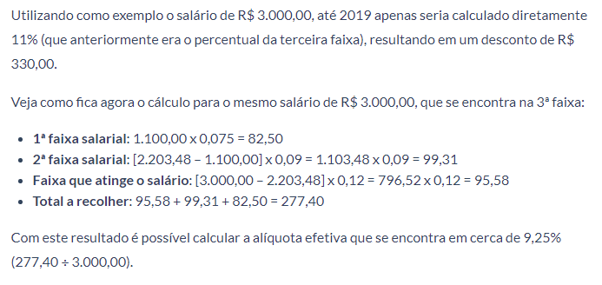
Valor para Calculo |  | Faixa Salarial e Alíquotas (%) |  |  |  |  |  | SE(B. IRRF<=2826,65;"0";SE(B. IRRF<=3751,05;B. IRRF*15%-354,80;SE(B. IRRF<=4664,68;B. IRRF*22,5%-636,13;SE(B. IRRF>4664,68;B. IRRF*27,5%-869,36))))
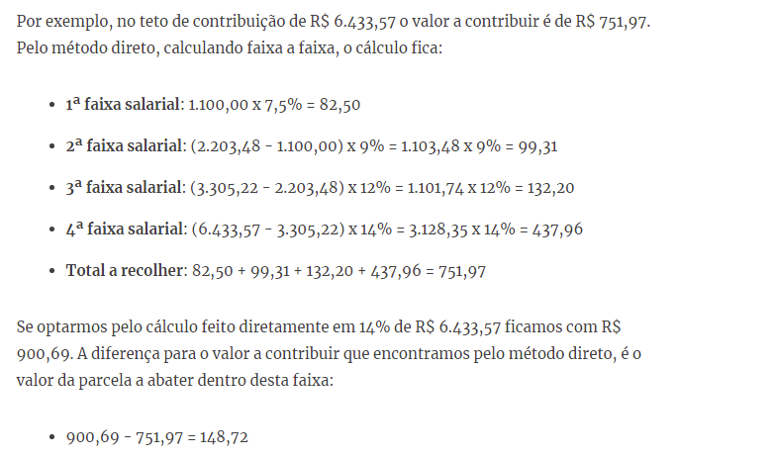
R$ 189.59 |  | 1ª - 1.100,00 x 7,5% = 82,50
 |  | 2ª - (2.203,48 - 1.100,00) = 1.103,48 x9 % = 99,31
 |  | 3ª - (3.305,22 - 2.203,48) = 1.101,74 x 12% = 132,20
 |  | 4ª - (6.433,57 - 3.305,22) = 3.128,35 x 14% = 437,96
 |  | Teto = (751,97)

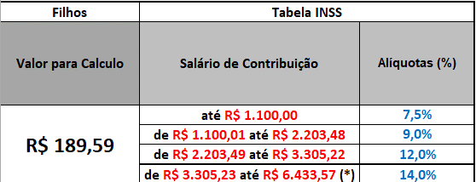
TABELA DE CALCULO IRRF
Salários |  |  | % | Dedução
R$ 2.826,66 à R$ 3.751,05 |  |  | 15% | R$ 354.80
R$ 3.751,06 à R$ 4.664,68 |  |  | 22.50% | R$ 636.13
Acima de R$ 4.664,69 |  |  | 27.5% | R$ 869.36

 |  |  |  |  |  |  |  | Configurar Página

Internet: Digite link responda as perguntas |  |  |  |  |  | https://forms.gle/LJpdAy3PqgvxZMKH7

